界面&功能
界面相关 |  |  |  |  | 功能设计

 |  |  |  |  | 0.红点相关
 | 基础设置 |  |  |  | ▶ | 该功能不需要红点涉及

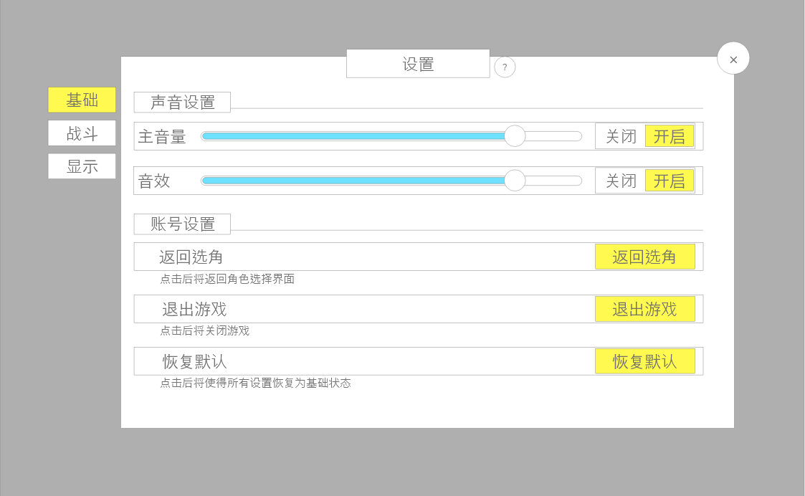
 |  | 1.设置主页面 |  |  | 3.声音相关设置
 |  | ▶ | 固定标题名称：设置 |  | ▶ | 可通过按住圆形按钮，滑动调节音量，数值框同步
 |  |  |  |  | ▶ | 也可通过切换后方按钮状态来一键关闭或开启对应声音
 |  | 2.功能子页签 |  |  | ▶ | 音量默认100%
 |  | ▶ | 分为三个页签基础，战斗，显示 |  | 4.账号设置
 |  | ▶ | 有选中和未选中两种状态 |  | ▶ | 返回选角：点击后将返回角色选择界面
 |  | 3.声音设置 |  |  | ▶ | 退出游戏：点击后将关闭游戏
 |  | ▶ | 包括背景音乐和音效音量 |  | ▶ | 恢复默认：点击后将使得所有设置恢复为基础状态
 |  | ▶ | 需美术设计进度条，百分比显示
 |  | ▶ | 尾部有切换开启关闭按钮，有不同的选中状态
 |  | 4.账号设置
 |  | ▶ | 包括：返回选角、退出游戏、恢复默认
 |  | ▶ | 后方按钮点击后执行对应效果
 |  | ▶ | 在每个列表下方有小字说明对应功能具体效果

 | 战斗设置

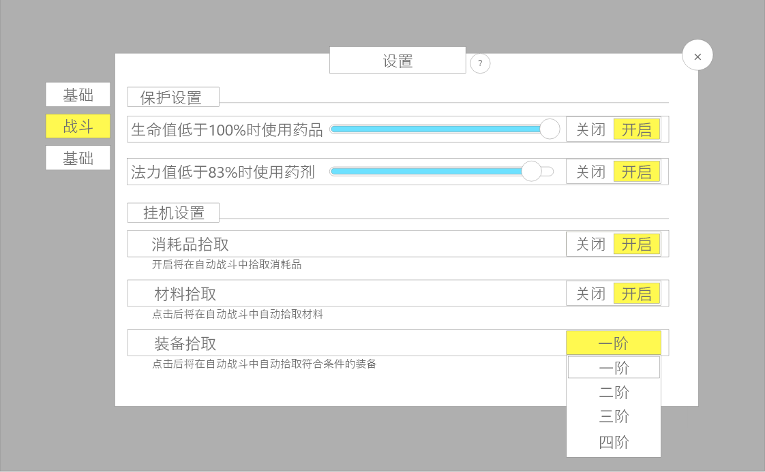

 |  | 1.保护设置 |  |  | 1.战斗保护设置
 |  | ▶ | 需要美术设计进度条，百分比显示 |  | ▶ | 可通过按住圆形按钮，滑动调节何时使用恢复消耗品
 |  | ▶ | 文本中的百分比需要根据拖动进度条的变化而变化 |  | ▶ | 点击后方的切换按钮可以启用或关闭该功能
 |  | ▶ | 后方的开启关闭按钮可以通过点击切换 |  | ▶ | 保护设置不需要选择具体药品，只要有对应类型的药品则自动使用

 |  | 2.挂机设置 |  |  | 2.挂机设置
 |  | ▶ | 消耗品拾取：通过后方按钮切换开启或关闭 |  | ▶ | 消耗品拾取：开启将在自动战斗中拾取道具类型为4、5的道具
 |  | ▶ | 材料拾取：通过后方按钮切换开启或关闭 |  | ▶ | 材料拾取：开启后将在自动战斗中拾取道具类型为1、7的道具
 |  | ▶ | 装备拾取：点击后方按钮将展开后方下拉按钮 |  | ▶ | 装备拾取：将根据选择在自动战斗中拾取符合条件的装备，类型为2的道具，并根据item表中levClass的类型列举可筛选的枚举
 |  |  |  |  |  | ▶ | 后方的按钮点击后可展开
 |  |  |  |  |  | ▶ | 具体内容为：无——10阶
 |  |  |  |  |  | ▶ | 选择为无时意味着不拾取装备
 |  |  |  |  |  | ▶ | 列表可滑动，一页至少显示四个选项
 |  |  |  |  |  | ▶ | 被选择的选项有选中效果

 | 显示设置

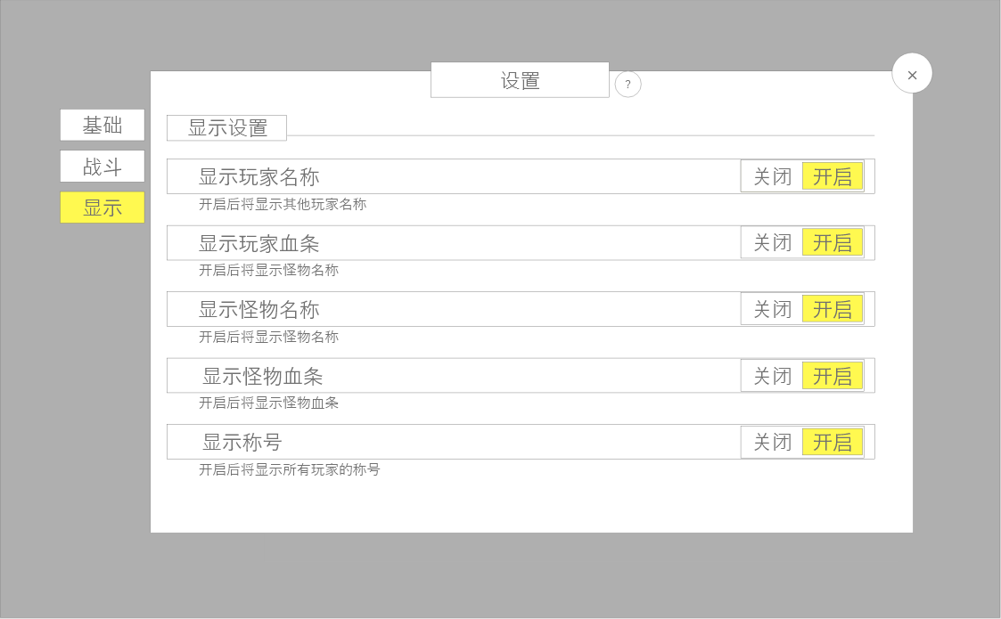
 |  | 1.显示设置 |  |  | 1.显示设置设置
 |  | ▶ | 所有显示设置内容为：标题、切换按钮、备注 |  | ▶ | 显示玩家名称：开启后将显示其他玩家名称
 |  | ▶ | 分别为： |  | ▶ | 显示玩家血条：开启后将显示玩家血条
 |  |  | ▶ | 显示玩家名称 | ▶ | 显示怪物名称：开启后将显示怪物名称
 |  |  | ▶ | 显示怪物名称 | ▶ | 显示怪物血条：开启后将显示怪物血条
 |  |  | ▶ | 显示玩家血量 | ▶ | 显示称号：开启后将显示所有玩家的称号
 |  |  | ▶ | 显示怪物血量
 |  |  | ▶ | 显示称号

功能美需
UI需求

 | 序号 | 类型 | 对应界面 | 内容 | 功能需求 | 策划建议 | 参考图
 | 1 | UI | 基础设置界面
 | 2 | UI | 战斗设置界面
 | 3 | UI | 显示设置界面
 | 4 | UI
 | 5 | UI
 | 6 | UI
 | 7 | UI
 | 8 | UI
 | 9 | UI
 | 10 | UI
 | 11 | UI
 | 12 | UI
 | 13 | UI
 | 14 | UI
 | 15 | UI
 | 16 | UI
 | 17 | UI
 | 18 | UI
 | 19 | UI

背景图需求

 | 序号 | 类型 | 对应界面 | 内容 | 功能需求 | 策划建议 | 参考图
 | 1 | 2D原画
 | 2 | 2D原画
 | 3 | 2D原画
 | 4 | 2D原画
 | 5 | 2D原画
 | 6 | 2D原画

道具图标需求

动效需求

 | 序号 | 类型 | 内容 | 描述 | 功能需求 | 策划建议 | 参考图

其他 （ICON，模型，表情等）

 | 序号 | 类型 | 对应界面 | 内容 | 功能需求 | 策划建议 | 参考图
 | 1 | ICON | 主界面 | 主界面代表设置功能的入口图标 | 主界面代表设置功能的入口图标 |  | 

